상품제안서
오브룸 아이아이 블루투스 스피커 미니 OV-BS01 | 상품코드: F27848

 |  |  |  |  |  |  | 02-412-0044 | www.easy1.co.kr
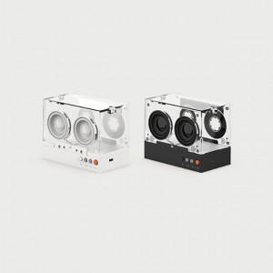

【상세/제작정보】

【인쇄/포장옵션】 | / 포장불가능

【공급단가】 | 수량 | 10~ | 50~ | 100~ | 300~ | 500~
*VAT별도 | 단가 | 25,680원 | 25,250원 | 24,610원 | 24,180원 | 23,540원

【상품 URL】 | http://www.easy1.co.kr/src/goods_detail.php?gdno=27848

